상품제안서
씽크웨이 A5C 5평형 공기청정기-[일시품절23.05.02] | 상품코드: F22447

 |  |  |  |  |  |  | 02-412-0044 | www.easy1.co.kr
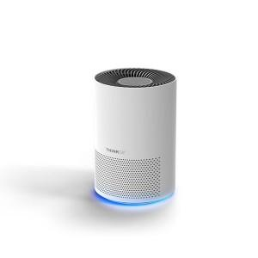

【상세/제작정보】 | 스티커는 500장 단위입니다. 풀컬러로 제작 가능하며 90*55mm이내 사이즈여야 합니다.

【인쇄/포장옵션】 | 스티커 / 시판박스

【공급단가】 | 수량 | 1~ | 10~ | 30~ | 50~ | 100~
*VAT별도 | 단가 | 73,440원 | 70,720원 | 68,000원 | 65,280원 | 63,640원

【상품 URL】 | https://dev.easy1.co.kr:443/src/goods_detail.php?gdno=22447

